제안(박명진)
기본 정보
 | 제 안 자 | 박명진
 | 소 속 | 공원수련관관리처 박명진
 | 직 급 | 행정5급
 | 제 안 명 | 유실물 처리 내부 매뉴얼
 | 제안구분 | 자유제안
 | 분 야 | 고객서비스
 | 실행담당(부) | 공원수련관관리처(공원운영부,시설지원부)

제안 내용
배 경 |  | 국립산림치유원 벤치마킹 결과, 숲을 단순한 산책로가 아닌 '신체 이완 및 정서 안정' 을 돕는 복지 서비스 공간으로 운영하는 것이 핵심, 기존 관문체육공원의 체육 서비스와 인접한 숲 자원을 연계하여 시민들이 반복적으로 이용할 수 있는 실효성 높은 건강증진 프로그램으로 전환
추진내용 |  | 1. 서비스 흐름: 체육공원 내 ‘운동’ ➔ 걷기·호흡·해먹 휴식·스트레칭을 통한 ‘회복’ ➔ 일상 건강관리로 확장 봄. 가을(계절의 아름다운 경치) 2. 장소: 관문체육공원 인근 접근 가능한 수목 공간 3. 방법: 40분 구성 - 느린 숲 걷기(10분)- 해먹 오감 명상(20분) - 회복 체크(10분) 4. 운영방식: 봄(4~5월), 가을(9월~10월) ,시범운영(주1회). 산림치유지도사 등 전문 인력과 협업
기대효과 |  | 고객 중심 서비스 이미지 구축 운동 중심의 서비스를 숲에서의 회복과 휴식까지 확장하여, 체감형 건강복지 강화 고객만족도 향상 체육공원에서 운동하고 숲에서 회복하는 과천이라는 차별화된 건강도시 이미지 형성 프로그램 전후 주관적 스트레스. 피로도 변화, 고객 만족도 기대효과
첨부 자료(사진, 현황자료 등)
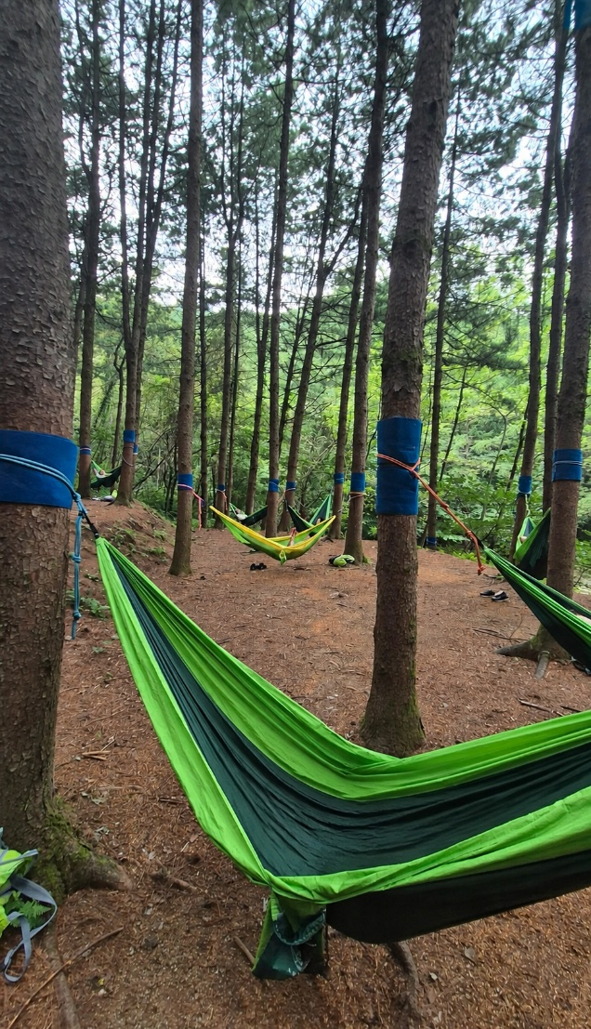
 | 